Лист1
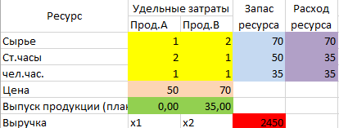
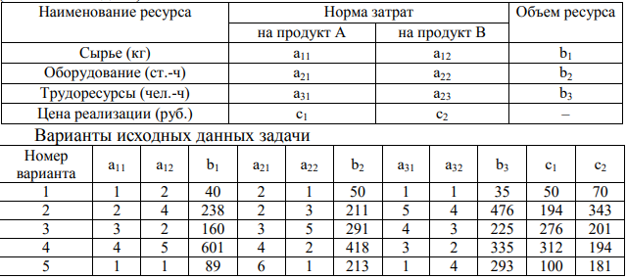
Вологжанин Егор, Вариант №7 |  |  | Студент группы ОМ-20.04.01.04-11
Задача
Наименование ресурса | Норма затрат |  | Объём ресурса | Расходы ресурса
 | прод. А | прод. В
Сырьё | 2 | 4 | 238 | 238
Оборудование | 2 | 3 | 211 | 211
Трудоресурсы | 5 | 4 | 476 | 433
Цена реализации | 194 | 343
Выпуск продукции | 65 | 27 |  | 21871
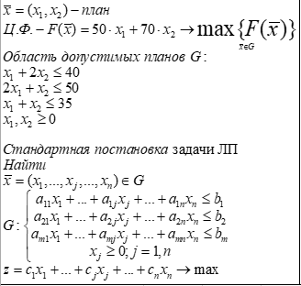
Модель отчёта производительной фирмы
Переменные модели |  | Х1 | Х2
Выпуск продукции |  | 65 | 27
Нижняя граница |  | 0 | 0
 | Ограничения модели |  |  |  | Левая часть | Знак | Правая часть
Сырьё (кг) |  | 2 | 4 |  | 238 | <= | 238
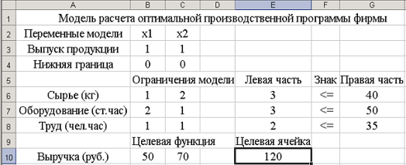
Оборудование (ст.час) |  | 2 | 3 |  | 211 | <= | 211
Труд (руб.) |  | 5 | 4 |  | 433 | <= | 476
 | Целевая функция |  |  |  | Целевая ячейка
Выручка (руб.) |  | 194 | 343 |  | 21871

